Лист1
 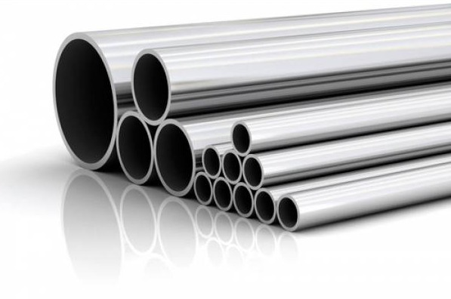 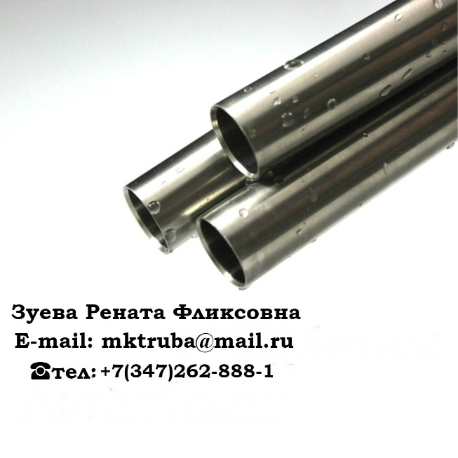
Диаметр | Стенка | Шов | ГОСТ сталь | Изоляция | Кол-во | Цены с НДС | Год | Местоположение

57 | 3,,5 | э/с | ст10 |  | 58.793 | 36500 | Mar-11 | Оренбургская обл.

57 | 4 | б/ш | ст20 | ВУС | 5.51 | 36500 | May-13 | Оренбургская обл.

73 | 5.5 | э/с | ст.22ГЮ |  | 700 | 24000 | 2017г. 2 сорт | Костромская обл.

76 | 4.5 | э/с | ст10 |  | 7.202 | 36500 | May-12 | Оренбургская обл.

89 | 4 | э/с | ст20 | ВУС | 5 | 40000 |  | Оренбургская обл.

89 | 4 | б/ш | ст.20 | ВУС | 4.3 | 41500 |  | Оренбургская обл.

89 | 5 | б/ш | ст20 | ВУС | 4.915 | 36500 | Mar-09 | Оренбургская обл.

89 | 6.5 | э/с | ст.22ГЮ |  | 200 | 30000 | 2017г. 2 сорт | Костромская обл.
89 | 10 | б/ш | 13ХФА |  | 30 | 56000 | 2017 | Нижневартовск

102 | 3.5 | э/с | ст.20 |  | 6.12 | 40000 |  | Оренбургская обл.

102 | 6.5 | э/с | ст.22ГЮ |  | 200 | 32500 | 2017г. 2сорт | Костромская обл.

108 | 4 | э/с | ст.20 | ВУС | 13.5 | 40000 |  | Оренбургская обл.

108 | 12 | б/ш | ст20 | ВУС | 220.12 | 36500 | Mar-13 | Оренбургская обл.

114 | 4.5 | э/с | ст. 10 10705 |  | 25 | 41000 |  | Челябинск

114 | 6 | э/с | ст10 |  | 5, 815 | 37000 | Jun-12 | Оренбургская обл.

114 | 6,4-7,4 | э/с | ст.22ГЮ |  | 500 | 37500 | 2017г 2 сорт | Костромская обл.

114 | 8 | б/ш | ст20 |  | 7.583 | 37000 | Aug-12 | Оренбургская обл.

146 | 7-7,7-8,5 | э/с | ст22ГЮ |  | 400 | 39000 | 2017г. 2 сорт | Костромская обл.

168 | 6 | б/ш | ст20 | ВУС | 5, 42 | 37000 | Nov-13 | Оренбургская обл.

168 | 08.-09 | э/с | ст.22ГЮ |  | 300 | 37500 | 2017г. 2 сорт | Костромская обл.

168 | 12 | б/ш | 13ХФА | ВУС | 40 | 40000 |  | Челябинск
178 | 9 | э/с | ст.22ГЮ |  | 500 | 30000 | 2017 г 2 сорт | Костромская обл.
219 | 6 | э/с |  | ВУС | 20 | 35000 | 2016г. | Ярославль
219 | 8 | м/ш | 8732 |  | 100 | 46000 |  | Атырау

219 | 8 | б/ш | 13ХФА |  | 115 | 60000 | 2017г. | Самара

219 | 8 | б/ш | 09г2с |  | 30 | 56000 | 2017г. | Самара

219 | 10 | э/с |  |  | 30 | 42000 | 2016 | Нов. Уренгой

273 | 6 |  | ст17г1с | ВУС | 36.963 | 36500 | May-13 | Нижневартовск
325 | 8 | э/с | 09г2с |  | 80 | 44000 | 2017 | Нов. Уренгой
325 | 9 | э/с | 09г2с |  | 20 | 40000 |  | Челябинск
325 | 9 | э/с | гост 10705 |  | 60 | 42000 | 2014г. | Нов. Уренгой
377 | 8 | пш | 20295 |  | 80 | 34000 |  | Нефтекамск
377 | 10--12 | б/ш |  | ВУС | 13 | 43000 | 2008г. | Пермь
426 | 6 | э/с | ст. 20 г. 10705 | ВУС | 16 | 45000 | 2012г. | Пермь
426 | 12 | м/ш | 09г2с |  | 30 | 39000 | 2015г. | Нов. Уренгой

530 | 7 | спш | 20295 | ВУС | 200 | 40000 | 2016г. | Атырау
530 | 10 | э/с | к60 |  | 160 | 45000 | 2010 | Уренгой

720 | 8 | э/с | 17г1с |  | 20 | 36000 | 2016 | Ярославль

720 | 8 | э/с | 17Г1С-У | 3-с ВУС | 1000 | 55000 | 2014 | Новосиб. Область
720 | 9 | э/с | 17г1с |  | 200 | 30000 | 2008 | Сургут
720 | 10 | э/с | 17Г1С-У | 3-с ВУС | 1000 | 65000 | 2014 | Новосиб. Область

325 | 14 | б/шб/ш | жю | анткр/п | 1000 | 37000 | 2014 | юояывпСимферополь
508 | 31.3 |  | К60 | ВУС | 5 шт | 40000 | 2014 | Анапа

812 | 39.8 |  | К60 | ВУС | 1 шт | 40000 | 2014 | Анапа

1220 | 22.7 |  | К60 | ВУС | 2 шт | 40000 | 2014 | Анапа

1220 | 33 |  | К60 | ВУС | 5 шт | 40000 | 2014 | Анапа

1420 | 21.6 |  | К60 | ВУС | 3 шт | 40000 | 2014 | Анапа

ООО" МАГИСТРАЛЬНАЯ КОМПЛЕКТАЦИЯ" - это компания, осуществляющая поставки металлопроката по всей территории Российской Федерации. Наша компания является дилером крупнейших металлургических комбинатов: -Выксунский металлургический завод -Волжский трубный завод -Челябинский трубопрокатный завод -Синарский трубный завод -Первоуральский новотрубный завод -Северский трубный завод -Альметьевский трубный завод -Таганрогский металлургический завод -Борский трубный завод -Ижорский трубный завод Мы активно сотрудничаем с крупными заводами, что п озволяет нам в кратчайшие сроки и на выгодных условиях поставлять необходимые трубы! За нами не заржавеет!

